再販計算シート
 |  |  |  |  |  |  |  |  |  |  | Ver. | 1.02
再販物件 販売価格計算シート |  |  |  |  |  |  |  |  |  | 作成日
 |  |  |  |  |  |  |  |  |  | 作成者

名称： | 大山崎町岩崎28-4 |  |  |  |  |  |  |  |  | 予定販売価格
住所：
 |  |  |  |  |  |  |  |  |  |  |  |  | ・・・①
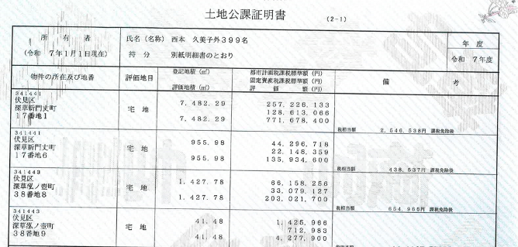
 | 項目 |  | 合計 | 土地 | 土地 |  | 課税 | 建物 | 建物 |  | 課税 | 合計消費税
 |  |  | (税込) | (税込) | 税抜 | 消費税額 | 対象 | (税込) | 税抜 | 消費税額 | 対象
按 | 固定資産税評価額 |  | 0 | 0 | ・・・① |  |  | 0 | ・・・③
分 | 敷地権の割合 |  |  | 0 | ・・・②
率 |  |  |  | 0
計 | 持分割合固定資産税評価額 |  | #DIV/0! | #DIV/0! |  |  |  | 0
算 | 按分率 |  |  | #DIV/0! |  |  |  | #DIV/0!
土地 | 仕入契約額 |  | 0 | #DIV/0! | #DIV/0! | #DIV/0! | 対象外 | #DIV/0! | #DIV/0! | #DIV/0! | 対象 | #DIV/0!
土地 | 仲介手数料 |  | 0 | #DIV/0! | #DIV/0! | #DIV/0! | 対象 | #DIV/0! | #DIV/0! | #DIV/0! | 対象 | #DIV/0!
土地 | 登記費用 |  |  | 0 | 0 | 0 | 対象外 |  | 0 | 0 |  | 0
土地 | 不動産取得税 |  |  | 0 | 0 | 0 | 対象外 |  | 0 | 0 |  | 0
土地 | 売返し手数料 |  |  | 0 | 0 | 0 | 対象 |  | 0 | 0 |  | 0
土地 | 売渡・抹消 |  |  | 0 | 0 | 0 | 対象 |  | 0 | 0 |  | 0
土地 | 業務委託料 |  |  |  | 0 | 0 | 対象外 |  | 0 | 0 |  | 0 | ・・・②
建物 | リフォーム |  |  | 0 | 0 | 0 | 対象外 | 0 | 0 | 0 | 対象 | 0
建物 | 瑕疵保険 |  |  | 0 | 0 | 0 | 対象外 | 0 | 0 | 0 | 対象 | 0
建物 | インスペクション |  |  | 0 | 0 | 0 | 対象外 | 0 | 0 | 0 | 対象 | 0
建物 |  |  |  | 0 | 0 | 0 | 対象外 | 0 | 0 | 0 |  | 0
建物 |  |  |  | 0 | 0 | 0 | 対象外 | 0 | 0 | 0 |  | 0
建物 |  |  |  | 0 | 0 | 0 |  | 0 | 0 | 0 |  | 0
 | 小計 |  | 0 | #DIV/0! | #DIV/0! | #DIV/0! |  | #DIV/0! | #DIV/0! | #DIV/0! |  | #DIV/0!
 |  | 金利 | 90,000 | 90,000 | 90,000 |  | 対象外 |  | 0 |  | 対象外 | 0 | ・・・③
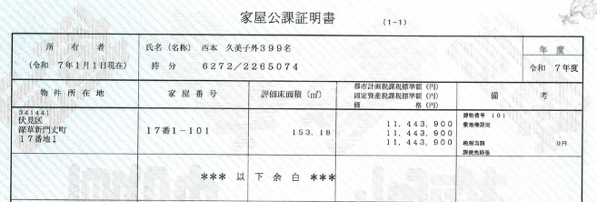
 | 合計 | (原価) | 90,000 | #DIV/0! | #DIV/0! | #DIV/0! |  | #DIV/0! | #DIV/0! | #DIV/0! |  | #DIV/0!

【参考販売価格】
 | 項目 | リフォーム | 合計 | 土地 | 土地 |  |  | 建物 | 建物 |  |  | 消費税
 |  | 利益率 | (税込) | (販売価格) | 税抜 | 消費税額 |  | (販売価格) | 税抜 | 消費税額 |  | 合計
 | 中古価格 |  | 0 | #DIV/0! | #DIV/0! |  |  | #DIV/0! | #DIV/0! | #DIV/0! |  | #DIV/0!
 | 土地諸費用マージン | 5.00% |  | 0 | 0 | 0 |  | 0 | 0 | 0 |  | 0
 | リフォームあり | 15.00% | 0 |  |  |  |  | 0 | 0 | 0 |  | 0
 | 参考販売価格 |  | 0 | #DIV/0! | #DIV/0! | 0 |  | #DIV/0! | #DIV/0! | #DIV/0! |  | #DIV/0!
 | 予定販売価格 |  | 0 |  | 0 | 0 |  |  | 0 | 0 |  | 0
 |  | 参考利益率 | #DIV/0! |  | #DIV/0! |  |  |  | #DIV/0!
 |  | 参考利益額 | #DIV/0! |  | #DIV/0! |  |  |  | #DIV/0!
 |  | 予定利益額 | #DIV/0! |  | #DIV/0! |  |  |  | #DIV/0!
 |  | 利息控除後利益 | #DIV/0!

按分計算
土地、家屋の価格計算シート |  |  | ｖ1.2 |  |  | 作成日：
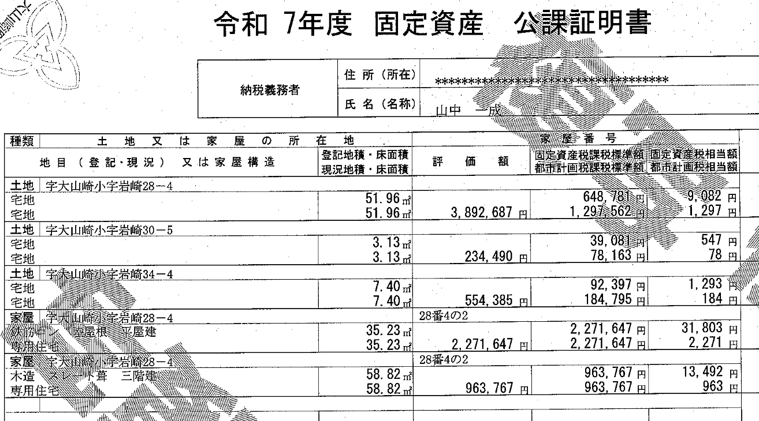
名称： | 大山崎町岩崎28-4
所在：
年度：

 |  | 評価額 |  |  | 評価額
 | 家屋 |  |  | 土地
 | 家屋 |  |  | 土地
 | 家屋 |  |  | 土地
 | 家屋 |  |  | 土地
 | 家屋 |  |  | 土地
 | 家屋計 | 0 | ① | 土地総計 | 0 | ②

 | 仲介手数料（税込） |  | ⑩

 | 固定資産税相当額

 | 敷地権の割合 |  | ③ | 持分対応土地評価額 | #DIV/0! | ⑤：②×③÷④
 |  |  | ④ | 家屋評価額 | 0 | ①
 |  |  |  | 土地建物評価額 | #DIV/0! | ①+⑤
 | 売買代金の総計 |  | ⑥

 | 土地 | #DIV/0! | ⑦：⑥×①÷（①＋⑤） |  |  | 土地比率 | #DIV/0!
 | 建物（税込） | #DIV/0! | ⑥-⑦ |  |  | 建物比率 | #DIV/0!

 | 土地仲介（税込） | #DIV/0! | ⑧：⑩×①÷（①＋⑤）
 | 建物仲介（税込） | #DIV/0! | ⑩-⑧

 | 土地固定資産税相当額 | #DIV/0!
 | 建物固定資産税相当額（税込） | #DIV/0!

